상품제안서
[알로코리아] 아이스터보 냉각 에어컨 휴대용 선풍기 FA3 | 상품코드: F32906

 |  |  |  |  |  |  | 02-412-0044 | www.easy1.co.kr
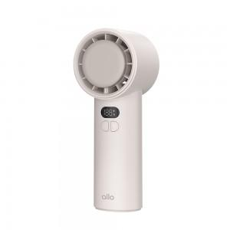

【상세/제작정보】

【인쇄/포장옵션】 | 레이저 / 포장지포장

【공급단가】 | 수량 | 50~ | 100~ | 300~ | 500~ | 1,000~
*VAT별도 | 단가 | 27,270원 | 26,810원 | 26,130원 | 25,680원 | 24,990원

【상품 URL】 | https://dev.easy1.co.kr:443/src/goods_detail.php?gdno=32906

